Strouhal, Reynoldstall
Stroudetall St | 0.2
Kordelengde 0.7R C0.7𝑅 | 0.0574 | m
Kinetisk viskositet vann 22 grader | 9.565E-07 | m^2/s
 | 0.0297
Tykkelse følgende kant β = 0° | 0.002 | m
 |  | m

$$V_{B}$$
$f=$ $\frac{St∗V_{b}}{d+δ_{v}}$
$$δ_{v}=\frac{0.0297∗C_{0.7R}}{{Re}^{1/5}}$$
$$Re= \frac{V_{b}∗X_{0.7R}}{υ_{\begin{aligned}22 \\ \end{aligned}}}$$
Vannhastighet over propellbladet
13.93 | 1319.4479147 | 835946 | 0.00011148918349
14.68 | 1391.2542633 | 880953 | 0.00011032596809
15.54 | 1473.6304834 | 932562 | 0.0001090768921
16.38 | 1554.1280057 | 982971 | 0.00010793447381
17.05 | 1618.3590953 | 1023178 | 0.00010707253413

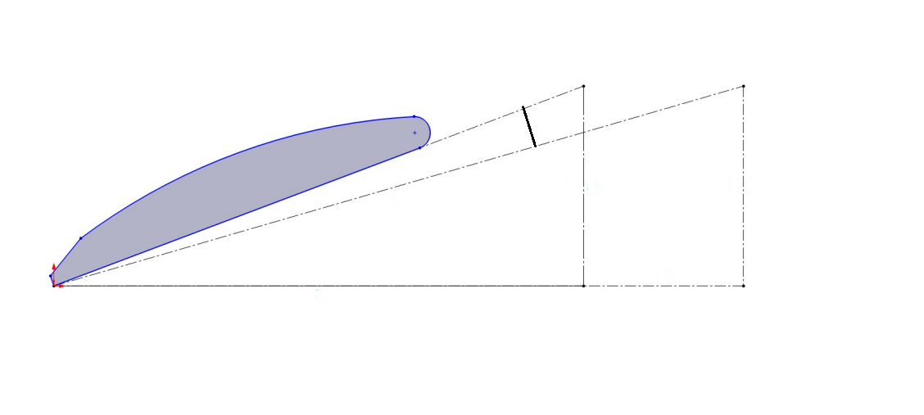

$$P∗n$$
$$P^{′}∗n$$

$$2π∗0.7R∗n$$

Impellerturtall vs Va
Impellerturtall vs Va
RPS | m/s
0.00 | 0.00
2.00 | 0.75
3.00 | 1.15
4.00 | 1.57
5.00 | 1.96
6.00 | 2.36
7.00 | 2.75
8.00 | 3.15
9.00 | 3.54
10.00 | 3.93
11.00 | 4.33
11.92 | 4.65

KT, KQ og Etta0
Propell med antisyngekant |  |  |  |  |  |  |  |  | Propell uten antisyngekant
Impeller | n | Va | T | Q | J | KT | 10KQ | hO | Impeller | n | Va | T | Q | J | KT | 10KQ | hO | Vanndensinitet | 997 | kg/m3
11.92 | 23.45 | 4.65 | -36.60 | 0.00 | 0.99 | -0.0417 | 0.0000 | #DIV/0! | 11.92 | 23.45 | 4.65 | -31.70 | 0.00 | 0.99 | -0.0361 | 0.0000 | #DIV/0! | Diameter | 0.2
11.70 | 23.45 | 4.57 | -29.30 | 0.20 | 0.97 | -0.0334 | 0.0114 | -4.5439 | 11.70 | 23.45 | 4.57 | -24.80 | 0.20 | 0.97 | -0.0283 | 0.0114 | -3.8461
11.50 | 23.45 | 4.50 | -23.30 | 0.40 | 0.96 | -0.0266 | 0.0228 | -1.7790 | 11.50 | 23.45 | 4.50 | -19.00 | 0.30 | 0.96 | -0.0217 | 0.0171 | -1.9343
11.30 | 23.45 | 4.43 | -17.30 | 0.50 | 0.94 | -0.0197 | 0.0285 | -1.0403 | 11.30 | 23.45 | 4.43 | -6.00 | 0.70 | 0.94 | -0.0068 | 0.0399 | -0.2577
11.00 | 23.45 | 4.33 | -8.20 | 0.70 | 0.92 | -0.0093 | 0.0399 | -0.3443 | 11.00 | 23.45 | 4.33 | 3.00 | 1.00 | 0.92 | 0.0034 | 0.0570 | 0.0882
10.74 | 23.45 | 4.23 | -1.00 | 0.80 | 0.90 | -0.0011 | 0.0456 | -0.0359 | 10.74 | 23.45 | 4.23 | 10.70 | 1.20 | 0.90 | 0.0122 | 0.0684 | 0.2557
10.50 | 23.45 | 4.13 | 5.20 | 1.00 | 0.88 | 0.0059 | 0.0570 | 0.1458 | 10.50 | 23.45 | 4.13 | 16.80 | 1.40 | 0.88 | 0.0192 | 0.0798 | 0.3364
10.25 | 23.45 | 4.03 | 11.40 | 1.20 | 0.86 | 0.0130 | 0.0684 | 0.2598 | 10.25 | 23.45 | 4.03 | 23.10 | 1.60 | 0.86 | 0.0263 | 0.0912 | 0.3949
10.00 | 23.45 | 3.93 | 17.20 | 1.40 | 0.84 | 0.0196 | 0.0798 | 0.3277 | 10.00 | 23.45 | 3.93 | 30.30 | 1.80 | 0.84 | 0.0345 | 0.1026 | 0.4490
9.75 | 23.45 | 3.84 | 23.40 | 1.50 | 0.82 | 0.0267 | 0.0855 | 0.4066 | 9.75 | 23.45 | 3.84 | 37.50 | 2.00 | 0.82 | 0.0427 | 0.1140 | 0.4887
9.50 | 23.45 | 3.74 | 30.00 | 1.70 | 0.80 | 0.0342 | 0.0969 | 0.4479 | 9.50 | 23.45 | 3.74 | 43.40 | 2.10 | 0.80 | 0.0495 | 0.1197 | 0.5246
9.25 | 23.45 | 3.64 | 36.20 | 1.90 | 0.78 | 0.0413 | 0.1083 | 0.4707 | 9.25 | 23.45 | 3.64 | 49.50 | 2.30 | 0.78 | 0.0564 | 0.1311 | 0.5317
9.00 | 23.45 | 3.54 | 42.20 | 2.00 | 0.75 | 0.0481 | 0.1140 | 0.5069 | 9.00 | 23.45 | 3.54 | 55.80 | 2.40 | 0.75 | 0.0636 | 0.1368 | 0.5586
8.50 | 23.45 | 3.34 | 53.90 | 2.30 | 0.71 | 0.0614 | 0.1311 | 0.5312 | 8.50 | 23.45 | 3.34 | 67.60 | 2.70 | 0.71 | 0.0771 | 0.1539 | 0.5676
8.00 | 23.45 | 3.14 | 64.90 | 2.60 | 0.67 | 0.0740 | 0.1482 | 0.5320 | 8.00 | 23.45 | 3.14 | 79.00 | 3.00 | 0.67 | 0.0901 | 0.1710 | 0.5612
7.50 | 23.45 | 2.95 | 75.50 | 2.80 | 0.63 | 0.0861 | 0.1596 | 0.5399 | 7.50 | 23.45 | 2.95 | 89.60 | 3.30 | 0.63 | 0.1021 | 0.1881 | 0.5436
7.00 | 23.45 | 2.75 | 86.60 | 3.00 | 0.59 | 0.0987 | 0.1710 | 0.5388 | 7.00 | 23.45 | 2.75 | 100.70 | 3.50 | 0.59 | 0.1148 | 0.1995 | 0.5370
6.00 | 23.45 | 2.36 | 107.10 | 3.40 | 0.50 | 0.1221 | 0.1938 | 0.5045 | 6.00 | 23.45 | 2.36 | 121.00 | 3.90 | 0.50 | 0.1379 | 0.2223 | 0.4969
5.00 | 23.45 | 1.96 | 126.30 | 3.70 | 0.42 | 0.1440 | 0.2109 | 0.4541 | 5.00 | 23.45 | 1.96 | 140.30 | 4.20 | 0.42 | 0.1599 | 0.2394 | 0.4444
4.00 | 23.45 | 1.57 | 145.80 | 4.00 | 0.33 | 0.1662 | 0.2280 | 0.3884 | 4.00 | 23.45 | 1.57 | 159.20 | 4.50 | 0.33 | 0.1815 | 0.2565 | 0.3770
3.00 | 23.45 | 1.15 | 164.50 | 4.30 | 0.25 | 0.1875 | 0.2451 | 0.2986 | 3.00 | 23.45 | 1.15 | 177.80 | 4.80 | 0.25 | 0.2027 | 0.2736 | 0.2891
2.00 | 23.45 | 0.75 | 182.90 | 4.60 | 0.16 | 0.2085 | 0.2622 | 0.2024 | 2.00 | 23.45 | 0.75 | 196.40 | 5.10 | 0.16 | 0.2239 | 0.2907 | 0.1960

Propell med anti-syngekant
 |  |  |  |  |  |  |  |  |  |  |  |  |  |  |  |  |  |  | 0.16 | 22.4
 |  |  |  |  |  |  |  |  |  |  |  |  |  |  |  |  |  |  | 1.12 | 22.4

Uten kant | Va | n | Trust | Drei | J
Test 1 | 3.94 | 30.35 | 148.00 | 5.20 | 0.64909390445
Test 2 | 4.13 | 32.03 | 166.00 | 5.80 | 0.64470808617
Test 3 | 4.33 | 33.92 | 190.00 | 6.60 | 0.63826650943
Test 4 | 4.50 | 35.81 | 217.80 | 7.50 | 0.62831611282
Test 5 | 4.65 | 37.28 | 240.00 | 8.20 | 0.62365879828

Med kant |  | n | Trust | Drei
Test 1 | 3.94 | 30.35 | 123.30 | 4.50 | 0.64909390445
Test 2 | 4.13 | 32.03 | 138.30 | 5.00 | 0.64470808617
Test 3 | 4.33 | 33.92 | 159.00 | 5.60 | 0.63826650943
Test 4 | 4.50 | 35.81 | 182.20 | 6.30 | 0.62831611282
Test 5 | 4.65 | 37.28 | 201.50 | 6.90 | 0.62365879828

Uten kant | Va | 10KQ | Uten kant | KT | n
Test 1 10KQ | 3.94 | 0.176946 | Test 1 KT | 0.100723 | 0.5880524041
Test 2 10KQ | 4.13 | 0.177202 | Test 2 KT | 0.101433 | 0.58734508535
Propell uten kant
Test 3 10KQ | 4.33 | 0.179799 | Test 3 KT | 0.103521 | 0.58487337265
Test 4 10KQ | 4.50 | 0.183319 | Test 4 KT | 0.106472 | 0.58079776496
Test 5 10KQ | 4.65 | 0.184934 | Test 5 KT | 0.108254 | 0.58102466663

Med kant | Va | 10KQ |  | KT | n
Test 1 10KQ | 3.94 | 0.153126 | Test 1 KT | 0.083913 | 0.56611963876
Test 2 10KQ | 4.13 | 0.152760 | Test 2 KT | 0.084507 | 0.56763010453
Test 3 10 KQ | 4.33 | 0.152557 | Test 3 KT | 0.086630 | 0.57684785457
Test 4 10KQ | 4.50 | 0.153988 | Test 4 KT | 0.089069 | 0.57841047256
Test 5 10KQ | 4.65 | 0.155615 | Test 5 KT | 0.090888 | 0.5797264835

Turtall n for å få 6 grd. avink
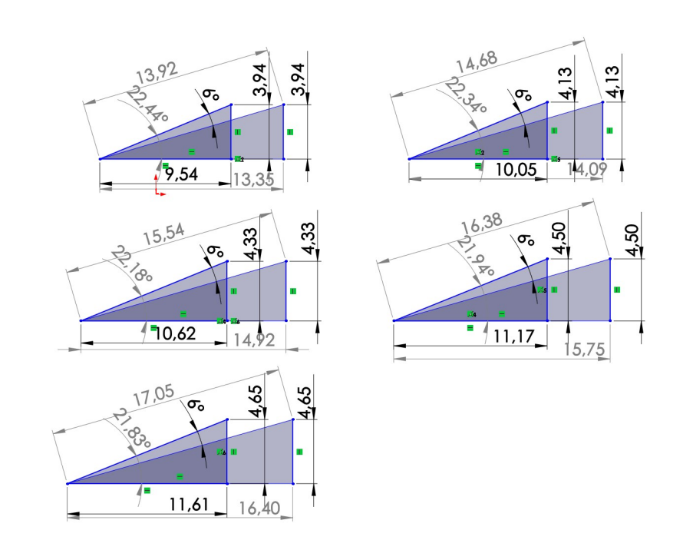
Turtall impeller | Vx | Turtall dynamo (n)
10.00 | 13.35 | 30.35
10.50 | 14.09 | 32.04
11.00 | 14.92 | 33.92
11.50 | 15.75 | 35.81
11.92 | 16.40 | 37.29

 |  | x|

